ZTNA-기본 Flow
Agent |  |  |  |  |  | Controller(PDP) |  |  |  |  | Gateway(PEP) |  | ServerFarm(목적지)

 |  |  |  |  |  |  | c_게이트웨이 키 추출
 |  |  |  |  |  |  |  |  |  |  |  | 케이트웨이 키, 컨트롤러 API 서버 통신 IP, 컨트롤러 API 서버 통신 포트
 |  |  |  |  |  |  |  |  |  |  | API 통신 Port 5996 | GW 등록 과정(ZTNA 3.X 버전에서만 게이트웨이 키 추출, 2.6에서는 해당 없음) |  | PRIBIT Connect Process
 |  |  |  |  |  |  | C_게이트웨이 장치 등록
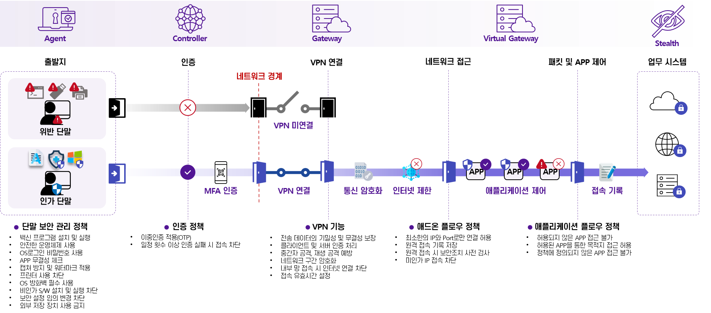
 |  |  |  |  |  |  |  |  |  |  |  | 게이트웨이 버전, 게이트웨이 모델명, 무결정 정보

 |  |  |  |  |  | 단말 ID(DID, NID), 접속종료유선, WIFI, Mobile),단말 IP, 단말 MAC, 플랫폼, OS 제품명 등 단말 정보 | Agent 로그인 접속 시도 기본 Port 접속: 443
 | A_컨틀롤러 접속 (RCF- 제어플로우 요청) |  |  |  |  |  | Controller 내부 적으로는 Port 5999
 |  |  |  |  |  |  | 단말 ID : DID -> 단말 식별을 위한 고유 정보 임의 생성(재 설치 마다 생성)
 |  |  |  |  |  |  | NID -> 재 설치 해도 변경되지 않음
 |  |  |  |  |  | 제어 플로우 생성 처리

 |  |  |  |  | 보안 컴플라이언스 확인

 |  | 임시 제어 플로우 생성

 | 제어 플로우 생성 결과 수신

 |  |  |  |  |  | 최신 업데이터 버전 및 필수 업데이트 필요 여부,
 |  |  |  |  |  | 비빌번호 초기화 가능 여부, MFA 인증 방법, 보안 머신 바이너리

 | A_제어 플로우 요청 (CCF- 제어플로우 접속 요청) |  |  |  |  |  | 단말 ID(DID), 접속 종류(유선, WIFI, 모바일), 단말 IP, 단말 MAC, WIFI 라우터 식별 정보
 |  |  |  |  |  |  | 단말 공인 IP, WIFI 라우터 정보, 모바일 통신사, 기기 오스트명, 기기 모델명, 기기 사용자명
 |  |  |  |  |  |  | 위험 제어 검사 결과 목록( 접속 거절을 위한 수집 아이템 목록 중 true인 목록에 대한 결과 값
 |  |  |  |  |  | 제어 플로우 접속 처리

 |  |  |  | 보안 컴플라이언스 확인

 | 제어 플로우 접속 결과 수신

 |  |  |  |  |  |  | 네트워크 접속을 필터링할 데이터 를로우 라우팅 목록
 |  |  |  |  |  |  | 위험 제어 검사 요청 목록
 | A_제어 플로우 갱신 ( RFCF - 제어 플로우 주기적 갱신)
 |  |  |  |  |  |  | 단말 ID :DID, 단말 IP, 단말 MAC, WIFI 라우터 식별 정보
 |  |  |  |  |  |  | 모바일 통신사 이름, 접속한 VPN 정보, 할당된 VPN 가상 IP, 컨트롤러에 보고할 데이터 플로우 목록, 컨트롤러에 보고할 터널 목로, 위험 제어 검사 결과 목록
 |  |  |  |  |  | 제어 플로우 갱신 처리

 | 제어플로우 갱신 결과 수신
 |  |  |  |  |  |  | 제어 플로우 접속 해제 여부, 터널 목록, 테이터 플로우 라우팅 목록, 데이터 플로우 정보, 위험 제어 아이템 록록,
 |  |  |  |  |  |  | 컨트롤러 모드, 무결성 체크 요청 여부, 애플리케이션 정책 목록 갱신 여부, MFA 필요 여부, MFA 종류, 인증 만료 세션, 데이터 플로우 드롭 여부

 |  |  |  |  |  |  | Default 값: 30초 단위로 수행 |  | 관리 GUI >> 시스템 환경 설정 >> 컨틀롤러 정보 >> 제어 플로우 갱신 주기(초) 설정 값
보안 문제가 있는 단말을
사용하는 PRIBIT Connect 유저
보안 문제가 없는 단말을
사용하는 PRIBIT Connect유저
Controller
APP
APP
Stealth
Zone
일반 유저
PRIBIT Connect
Gateway
PRIBIT Connect
Gateway
PRIBIT Connect
Gateway
‘A’ Service
‘B’ Service
‘C’ Service
Public Cloud
Private Cloud
On-Premise
허용되지 않은
APP 접속 불가
허용된 APP 접속 가능
PRIBIT Connect
유저만 접근가능
PRIBIT Connect
유저만 접근가능
PRIBIT Connect
유저만 접근가능
Control Plane
Data Plane
 | 설정 값에 따른 주기적인 반복 수행 |  | 주기 적인 RFCF

 | 사용자 인증 요청 ( AU - 사용자 인증) |  |  |  |  |  | 단말 ID: DID, 접속 종류(유선, WIFI, 모바일), 단말 IP, 사용자 ID, 사용자 비빌번호, 단말 실행 위치, 자동 로그인 활성화 여부, 자동 로그인 여부

 |  |  |  |  |  | 사욘자 인증 처리

 |  |  |  | 보안 컴플라이언스 확인

 | 사용자 인증 결과 수신
 |  |  |  |  |  |  | 제어 플로우 접속 해제 여부, 사용자 Email, 사용자 전화번호, MFA 필요 여부, MFA 종류, 인증만료 세션, 간편 비밀번호 사용 여부, FIDO 사용 여부

 | A_ 사용자 상태 요청 (GUS - 사용자 상태 조회) |  |  |  |  |  | 위험 제어 결과 겱과 목록

 |  |  |  |  |  |  | 사용자 상태 조회 처리

 |  |  |  |  |  |  | 보안 컴플라이언스 확인

 |  |  |  |  |  |  | 데이터 패킷 필터링 대상 생성

 |  |  |  |  |  |  | 선접속 데이터 플로우 생성

 |  |  |  |  |  |  | 터널 인증 정보 생성

 |  |  |  |  |  |  | 터널 정보 생성 |  |  |  | 터널 인증 정보 결과 수신

 |  |  |  |  |  |  |  |  |  |  |  | 터널 인증 정보 생성
 |  |  |  |  |  |  |  |  |  |  |  | VPN

 |  |  |  |  |  |  |  |  |  |  |  | IPSec: 최초 1회
 |  |  |  |  |  |  |  |  |  | 터널 인증서 정보 추출 |  | SSL : 항시
 |  |  |  |  |  |  | 인증서 정보 결과 수신

 | 사용자 상태 조회 결과 수신 |  |  |  |  |  | 터널 정보, 테이터 플로우 정보 데이터, 데이터 패킷 대상 대역, 단말 등록 여부, 네트워크 등록 여부, WIFI 등록 여부, 사용자명
 |  |  |  |  |  |  | 사용 기간, 사용기간 알림 문구, 이메일 주소, 휴대폰 번호, 위험 제어 아이템 목록

 | 보호 항목 요청 ( GPIL -보호 대상 조회)

 |  |  |  |  |  | 보호 항목 목록 제공 | 주기적 반복 (RFCF 주기 와 동일하게 적용)

 | 보호 함목 요청 결과 수신
 |  |  |  |  |  |  | 제어 플로우 접속 해제 여부, 정책 목록(명칭, 설명, 모든 네트워크 접속 허용 여부)

 | 데이터 패킷 릴터링 대상 설정 |  |  | 터널 사용시 (터널 생성)
 |  |  |  |  |  |  |  |  |  |  | 터널 연결 | IPSec VPN: 파일 데이터 인증정보 검증
 |  |  |  |  |  |  |  |  |  |  |  | SSL VPN: Redis 인증 정보 검증
 | 터널 상태 변경 요청 ( CTS - 터널 접속 콜백)
 |  |  |  |  |  |  | 터널 ID, 터널 생성 상태, 할당된 터널 IP(터널 연결 완료 시), 터널 타압, 실패 사유 코드, 실패 사유

 |  |  |  |  |  | 터널 상태 변경 처리

 | 터널 상태 변경 결과 수신
 |  |  |  |  |  |  | 제어플로우 접속 해제 여부, 데이터 플로우 정보 데이터, 데이터 패킷 릴터링 대상 대역

 | 접속 가능 정책(플로우) 요청 (GCFPL - 사용자 정책 조회)
 |  |  |  |  |  |  | 터널 타빕, 터널 할당 IP
 |  |  |  |  |  | 접속 가능 정책 목록 제공

 | 접속 가능 정책(플로우) 요청 결과 수신
 |  |  |  |  |  |  | 정책 목록, 별칭, 애플리케이션, 프로세스명, 플로우 정책 별칭 ID, 접속 URL, 즐겨착기 여부, 즐겨찾기 번호, 실행 위치
 | 접속 완료 |  |  |  |  |  | 모든 네트워크 접속 여부

 | A_데이터 플로우 생성 요청 (RDF)
 |  |  |  |  |  |  | 전송 프로토콜 종류(TCP, UDP), 프로세스 ID, 목적지 IP, 목적지 Port, 애플리케이션 명, 애플리케이션 서명 정보, 애플리케이션 해쉬 정보, 애플리케이션 실행 위치
 |  |  |  |  |  |  | 라이브러리 hash,

 |  |  |  |  |  |  | 제어 플로우 접속 해제 여부, 데이터 플로우 정보 데이터

 |  |  |  |  |  |  | C_데이터 플로우 생성/변경

 |  |  |  |  |  | 통신 제어 허용

 |  |  |  |  |  |  |  | 목적지 서버로 어용된 플로우에 의한 데이터 플로우

 | A_제어 플로우 해제 요청 ( DCF - 접속 종료 ) |  |  |  |  |  | 제어 플로우 종료 처리
 |  |  |  |  |  |  | 종료 사유 ( 정상 or 크래쉬 등)

 |  |  |  |  |  |  | 결과 코드 및 결과내용

 |  |  |  |  |  |  | 데이터 플로우 목록 확인 |  |  |  |  | 데이터 플로우 삭제

 |  |  |  |  |  |  | 터널 목록 확인
 |  |  |  |  |  |  |  |  |  |  |  | 터널 인증 정보 삭제

